Sheet1
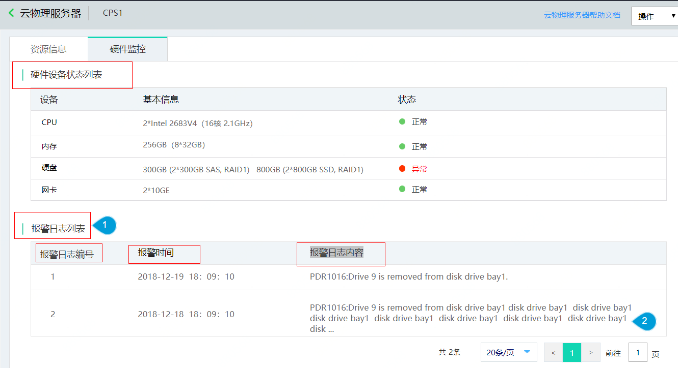
硬件设备状态列表 | List of Hardware Device Status | 详情页 | Details
报警日志列表 | Alarm Log List
报警日志编号 | Alarm Log No.
报警时间 | Alarm Time
报警日志内容 | Content of Alarm Log

